Sheet1
マップ
操作方法/一時停止
スタートボタンを押したときの処理
 | タブのように表示する
 | ＬとＲで選択できるようにする
 | 選んでいる枠は背景と同じようにする

 | ゲーム本体は動かしたままにする
 | 背景は半透明にする

 | マップはリアルタイムで動かす

マップ
操作方法/一時停止

ロックオン
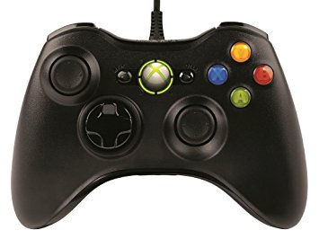
武器切り替え
 |  | 操作画面にしたら一時停止

移動
射影機選択

撮影

射撃

カメラ移動
押し込むとバックカメラ

